Навигация по каталогу
Каталог продукции |  |  |  | Реквизиты
Подсказка: для того чтобы открыть нужную категорию нажмите на название или вкладку
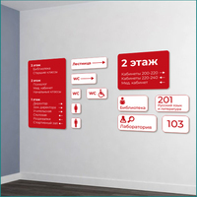 | 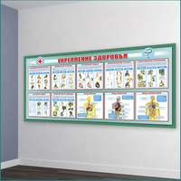 |  | 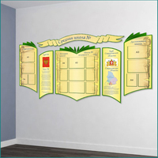 | Общество с ограниченной ответственностью «Адвентер» 188802, ЛО, г.Выборг, ул. Данилова, д.15 корп.1, оф.248 Тел. 8 800 550 13 14 эл.почта: info@adventer.su Сайт: www.adventer.su ИНН: 4704097388 КПП: 470401001 ОГРН: 1154704001264 ОКПО: 23384032 ОКАТО: 41417000000 ОКВЭД: 46.49, 73.11 ОКОГУ: 4210014 ОКТМО: 41615101001 Расчетный счет: 40702810555390000762 Кор. счет: 30101810500000000653 БИК: 044030653 Банк: Северо-Западный банк ПАО Сбербанк г. Санкт-Петербург Упрощенная система налогообложения – без НДС.
НАВИГАЦИОННЫЕ СИСТЕМЫ ДЛЯ ШКОЛ | МЕДКАБИНЕТ | БАННЕРЫ ДЛЯ ШКОЛ | ИНФОРМАЦИЯ
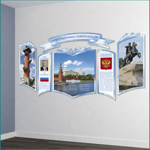 | 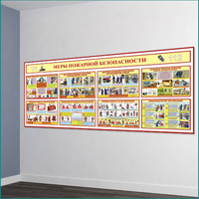 | 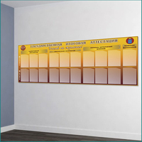 | 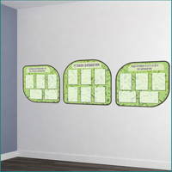
ГОСУДАРСТВЕННАЯ СИМВОЛИКА | УГОЛОК БЕЗОПАСНОСТИ | ГОСУДАРСТВЕННАЯ АТТЕСТАЦИЯ | СТЕНДЫ БИОЛОГИЯ
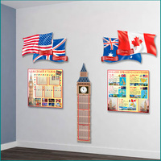 | 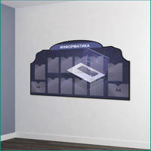 | 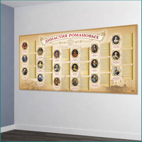 | 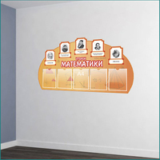
СТЕНДЫ ИНОСТРАННЫЙ ЯЗЫК | СТЕНДЫ ИНФОРМАТИКА | СТЕНДЫ ИСТОРИЯ/ОБЩЕСТВОЗНАНИЕ | СТЕНДЫ МАТЕМАТИКА
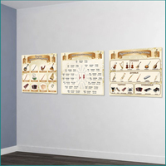 | 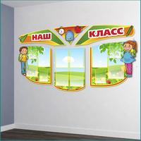 | 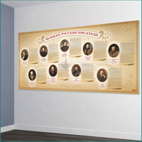 | 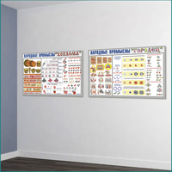
МУЗЫКАЛЬНЫЙ КЛАСС | СТЕНДЫ НАЧАЛЬНАЯ ШКОЛА | СТЕНДЫ РУССКИЙ ЯЗЫК/ЛИТЕРАТУРА | СТЕНДЫ ИЗОБРАЗИТЕЛЬНОЕ ИСКУССТВО
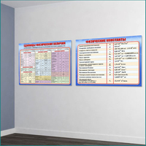 | 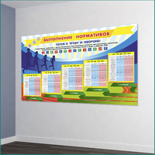 | 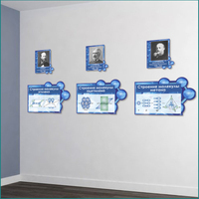 | 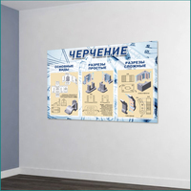
СТЕНДЫ ФИЗИКА | СТЕНДЫ СПОРТ | СТЕНДЫ ХИМИЯ | СТЕНДЫ ЧЕРЧЕНИЕ
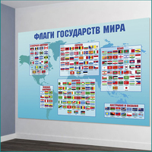 | 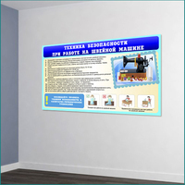 | 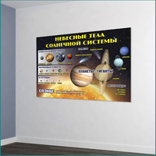 | 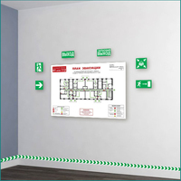
СТЕНДЫ ГЕОГРАФИЯ (КАРТЫ) | СТЕНДЫ ТЕХНОЛОГИЯ | СТЕНДЫ АСТРОНОМИЯ | ЗНАКИ И ЭВАКУАЦИОННЫЕ ПЛАНЫ

НАВИГАЦИОННЫЕ СИСТЕМЫ ДЛЯ ШКОЛ
<= НА ГЛАВНУЮ |  | НАВИГАЦИОННЫЕ СИСТЕМЫ ДЛЯ ШКОЛ
Подсказка: для того чтобы открыть позицию на сайте нажмите на наименование/фото товара
НАВИГАЦИОННЫЕ СИСТЕМЫ ДЛЯ ШКОЛ
№ | Фото | Наименование | Артикул | Описание | Цена
1 | 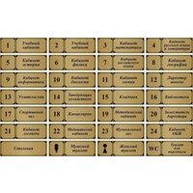 | Табличка на кабинет | 379-АДВ |  | 260 ₽
2 | 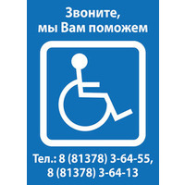 | Информационная табличка ЗВОНИТЕ, ВАМ ПОМОГУТ 263 | 263-АДВ | Комплектация: 1 табличкаРазмер одной таблички: 150х3х210 мм / 200х3х300 мм (выбирается при заказе) Материал: ПВХ пластик 3 мм; самоклеющаяся плёнка (полноцветная печать); защитная матовая ламинация. | 320 ₽

МЕДКАБИНЕТ
<= НА ГЛАВНУЮ |  | МЕДКАБИНЕТ
Подсказка: для того чтобы открыть позицию на сайте нажмите на наименование/фото товара
МЕДКАБИНЕТ
№ | Фото | Наименование | Артикул | Описание | Цена
1 | 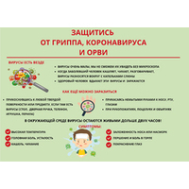 | Наклейка "Защитись от вирусов" | 794-АДВ |  | 190 ₽
2 | 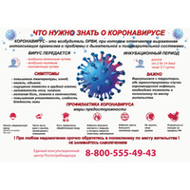 | Наклейка "Что нужно знать о КОРОНАВИРУСЕ?" | 795-АДВ |  | 190 ₽

БАННЕРЫ ДЛЯ ШКОЛ
<= НА ГЛАВНУЮ |  | БАННЕРЫ ДЛЯ ШКОЛ
Подсказка: для того чтобы открыть позицию на сайте нажмите на наименование/фото товара
БАННЕРЫ ДЛЯ ШКОЛ
№ | Фото | Наименование | Артикул | Описание | Цена
1 |  | Баннер "Добро пожаловать! Школа патриотического воспитания" | 324-АДВ |  | 3940 ₽
2 |  | Баннер В ДОБРЫЙ ПУТЬ 589 | 589-АДВ | Размер: 2100х3х2400 мм Материал: баннерная ткань с ПВХ; люверсы; полноцветная печать 1440 dpi. | 2920 ₽

ИНФОРМАЦИЯ
<= НА ГЛАВНУЮ |  | ИНФОРМАЦИЯ
Подсказка: для того чтобы открыть позицию на сайте нажмите на наименование/фото товара
ИНФОРМАЦИЯ
№ | Фото | Наименование | Артикул | Описание | Цена
1 | 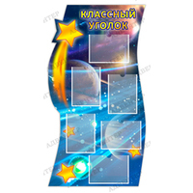 | Стенд КЛАССНЫЙ УГОЛОК с карманами А4 090 | 090-АДВ | Размер: 750х3х1400 мм.Размер кармана: А4 (6 шт) Материал: ПВХ пластик 3 мм; ПЭТ 0,5 мм; вспененный скотч; самоклеющаяся плёнка (полноцветная печать 1440 dpi); защитная матовая ламинация. | 6630 ₽
2 | 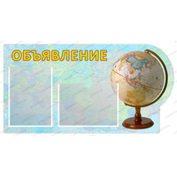 | Стенд ОБЪЯВЛЕНИЕ с карманами А4 093 | 093-АДВ | Размер: 850х3х440 мм.Размер кармана: А4 (2 шт) Материал: ПВХ пластик 3 мм; ПЭТ 0,5 мм; вспененный скотч; самоклеющаяся плёнка (полноцветная печать 1440 dpi); защитная матовая ламинация. | 2460 ₽

ГОСУДАРСТВЕННАЯ СИМВОЛИКА
<= НА ГЛАВНУЮ |  | ГОСУДАРСТВЕННАЯ СИМВОЛИКА
Подсказка: для того чтобы открыть позицию на сайте нажмите на наименование/фото товара
ГОСУДАРСТВЕННАЯ СИМВОЛИКА
№ | Фото | Наименование | Артикул | Описание | Цена
1 | 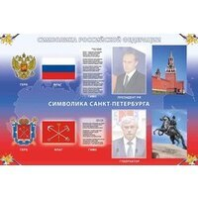 | Стенды СИМВОЛИКА РФ и САНКТ-ПЕТЕРБУРГА 198 | 198-АДВ | Размер: 1200х3х800 мм. Материал: ПВХ пластик 3 мм; ПЭТ 0,5 мм (в варианте с карманами); вспененный скотч (в варианте с карманами); самоклеющаяся плёнка (полноцветная печать 1440 dpi); защитная матовая ламинация. | 4080 ₽
2 | 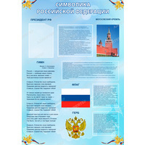 | Стенд СИМВОЛИКА РОССИЙСКОЙ ФЕДЕРАЦИИ с карманами 199 | 199-АДВ | Размер: 950х3х1350 мм. Материал: ПВХ пластик 3 мм; ПЭТ 0,5 мм; вспененный скотч; самоклеющаяся плёнка (полноцветная печать 1440 dpi); защитная матовая ламинация. | 5550 ₽

УГОЛОК БЕЗОПАСНОСТИ
<= НА ГЛАВНУЮ |  | УГОЛОК БЕЗОПАСНОСТИ
Подсказка: для того чтобы открыть позицию на сайте нажмите на наименование/фото товара
УГОЛОК БЕЗОПАСНОСТИ
№ | Фото | Наименование | Артикул | Описание | Цена
1 | 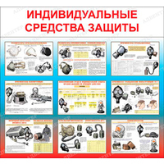 | Стенд ИНДИВИДУАЛЬНЫЕ СРЕДСТВА ЗАЩИТЫ 008 | 008-АДВ | Размер: 1080х3х1000 мм. Материал: ПВХ пластик 3 мм; самоклеющаяся плёнка (полноцветная печать 1440 dpi); защитная матовая ламинация. | 4590 ₽
2 | 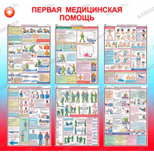 | Стенд ПЕРВАЯ МЕДИЦИНСКАЯ ПОМОЩЬ 010 | 010-АДВ | Размер: 1050х3х1000 мм. Материал: ПВХ пластик 3 мм; самоклеющаяся плёнка (полноцветная печать 1440 dpi); защитная матовая ламинация. | 4460 ₽

ГОСУДАРСТВЕННАЯ АТТЕСТАЦИЯ
<= НА ГЛАВНУЮ |  | ГОСУДАРСТВЕННАЯ АТТЕСТАЦИЯ
Подсказка: для того чтобы открыть позицию на сайте нажмите на наименование/фото товара
ГОСУДАРСТВЕННАЯ АТТЕСТАЦИЯ
№ | Фото | Наименование | Артикул | Описание | Цена
1 |  | Стенд ПОДГОТОВКА К ЕГЭ И ГИА ПО ФИЗИКЕ с карманами А4 104 | 104-АДВ | Размер: 1200х3х800 мм.Размер кармана: А4 (9 шт) Материал: ПВХ пластик 3 мм; ПЭТ 0,5 мм; вспененный скотч; самоклеющаяся плёнка (полноцветная печать 1440 dpi); защитная матовая ламинация. | 4640 ₽
2 | 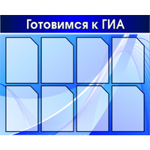 | Стенд "Готовимся к ГИА" | 218-АДВ |  | 3780 ₽

СТЕНДЫ БИОЛОГИЯ
<= НА ГЛАВНУЮ |  | СТЕНДЫ БИОЛОГИЯ
Подсказка: для того чтобы открыть позицию на сайте нажмите на наименование/фото товара
СТЕНДЫ БИОЛОГИЯ
№ | Фото | Наименование | Артикул | Описание | Цена
1 | 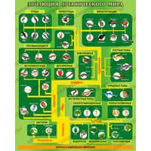 | Стенд ЭВОЛЮЦИЯ ОРГАНИЧЕСКОГО МИРА 467 | 467-АДВ | Размер: 800х3х1000 мм. Материал: ПВХ пластик 3 мм; самоклеющаяся плёнка (полноцветная печать 1440 dpi); защитная матовая ламинация. | 3400 ₽
2 | 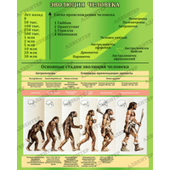 | Стенд ЭВОЛЮЦИЯ ЧЕЛОВЕКА 468 | 468-АДВ | Размер: 800х3х1000 мм. Материал: ПВХ пластик 3 мм; самоклеющаяся плёнка (полноцветная печать 1440 dpi); защитная матовая ламинация. | 3400 ₽

СТЕНДЫ ИНОСТРАННЫЙ ЯЗЫК
<= НА ГЛАВНУЮ |  | СТЕНДЫ ИНОСТРАННЫЙ ЯЗЫК
Подсказка: для того чтобы открыть позицию на сайте нажмите на наименование/фото товара
СТЕНДЫ ИНОСТРАННЫЙ ЯЗЫК
№ | Фото | Наименование | Артикул | Описание | Цена
1 | 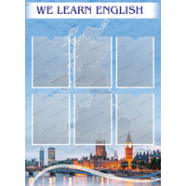 | Стенд МЫ УЧИМ АНГЛИЙСКИЙ с карманами А4 499 | 499-АДВ | Размер: 800х3х1100 мм.Размер кармана: А4 (6 шт) Материал: ПВХ пластик 3 мм; ПЭТ 0,5 мм; вспененный скотч; самоклеющаяся плёнка (полноцветная печать 1440 dpi); защитная матовая ламинация. | 4250 ₽
2 | 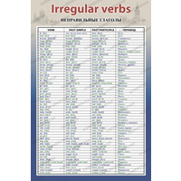 | Стенд НЕПРАВИЛЬНЫЕ ГЛАГОЛЫ АНГЛИЙСКИЙ 508 | 508-АДВ | Размер: 600х3х900 мм. Материал: ПВХ пластик 3 мм; самоклеющаяся плёнка (полноцветная печать 1440 dpi); защитная матовая ламинация. | 2300 ₽

СТЕНДЫ ИНФОРМАТИКА
<= НА ГЛАВНУЮ |  | СТЕНДЫ ИНФОРМАТИКА
Подсказка: для того чтобы открыть позицию на сайте нажмите на наименование/фото товара
СТЕНДЫ ИНФОРМАТИКА
№ | Фото | Наименование | Артикул | Описание | Цена
1 | 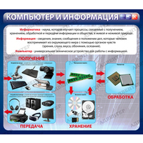 | Стенд КОМПЬЮТЕР И ИНФОРМАЦИЯ 697 | 697-АДВ | Размер: 1050х3х920 мм. Материал: ПВХ пластик 3 мм; самоклеющаяся плёнка (полноцветная печать 1440 dpi); защитная матовая ламинация. | 4110 ₽
2 | 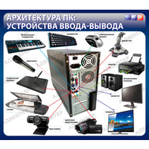 | Стенд АРХИТЕКТУРА ПК. УСТРОЙСТВА ВВОДА-ВЫВОДА 698 | 698-АДВ | Размер: 1050х3х920 мм. Материал: ПВХ пластик 3 мм; самоклеющаяся плёнка (полноцветная печать 1440 dpi); защитная матовая ламинация. | 4110 ₽

СТЕНДЫ ИСТОРИЯ,ОБЩЕСТВОЗНАНИЕ
<= НА ГЛАВНУЮ |  | СТЕНДЫ ИСТОРИЯ/ОБЩЕСТВОЗНАНИЕ
Подсказка: для того чтобы открыть позицию на сайте нажмите на наименование/фото товара
СТЕНДЫ ИСТОРИЯ/ОБЩЕСТВОЗНАНИЕ
№ | Фото | Наименование | Артикул | Описание | Цена
1 | 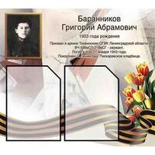 | Стенд | 097-АДВ |  | 1280 ₽
2 | 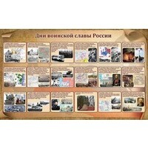 | Стенд "Дни воинской славы России" | 480-АДВ |  | 7280 ₽

СТЕНДЫ МАТЕМАТИКА
<= НА ГЛАВНУЮ |  | СТЕНДЫ МАТЕМАТИКА
Подсказка: для того чтобы открыть позицию на сайте нажмите на наименование/фото товара
СТЕНДЫ МАТЕМАТИКА
№ | Фото | Наименование | Артикул | Описание | Цена
1 | 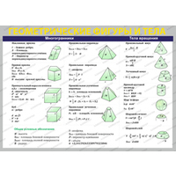 | Стенд ГЕОМЕТРИЧЕСКИЕ ФИГУРЫ И ТЕЛА 718 | 718-АДВ | Размер: 1400х3х1000 мм. Материал: ПВХ пластик 3 мм; самоклеющаяся плёнка (полноцветная печать 1440 dpi); защитная матовая ламинация. | 5950 ₽
2 | 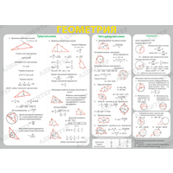 | Стенд ГЕОМЕТРИЯ 719 | 719-АДВ | Размер: 1400х3х1000 мм. Материал: ПВХ пластик 3 мм; самоклеющаяся плёнка (полноцветная печать 1440 dpi); защитная матовая ламинация. | 5950 ₽

МУЗЫКАЛЬНЫЙ КЛАСС
<= НА ГЛАВНУЮ |  | МУЗЫКАЛЬНЫЙ КЛАСС
Подсказка: для того чтобы открыть позицию на сайте нажмите на наименование/фото товара
МУЗЫКАЛЬНЫЙ КЛАСС
№ | Фото | Наименование | Артикул | Описание | Цена
1 | 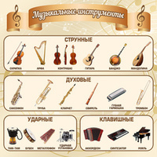 | Стенд "Музыкальные инструменты" | 757-АДВ |  | 2990 ₽
2 | 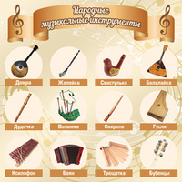 | Стенд "Народные музыкальные инструменты" | 758-АДВ |  | 2990 ₽

СТЕНДЫ НАЧАЛЬНАЯ ШКОЛА
<= НА ГЛАВНУЮ |  | СТЕНДЫ НАЧАЛЬНАЯ ШКОЛА
Подсказка: для того чтобы открыть позицию на сайте нажмите на наименование/фото товара
СТЕНДЫ НАЧАЛЬНАЯ ШКОЛА
№ | Фото | Наименование | Артикул | Описание | Цена
1 | 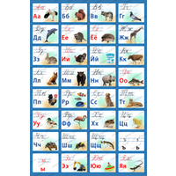 | Стенд АЗБУКА В КАРТИНКАХ 487 | 487-АДВ | Размер: 1000х3х1500 мм. Материал: ПВХ пластик 3 мм; самоклеющаяся плёнка (полноцветная печать 1440 dpi); защитная матовая ламинация. | 6370 ₽
2 | 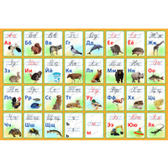 | Стенд АЗБУКА В КАРТИНКАХ 488 | 488-АДВ | Размер: 1800х3х1200 мм. Материал: ПВХ пластик 3 мм; самоклеющаяся плёнка (полноцветная печать 1440 dpi); защитная матовая ламинация. | 8400 ₽

СТЕНДЫ РУССКИЙ ЯЗЫК,ЛИТЕРАТУРА
<= НА ГЛАВНУЮ |  | СТЕНДЫ РУССКИЙ ЯЗЫК/ЛИТЕРАТУРА
Подсказка: для того чтобы открыть позицию на сайте нажмите на наименование/фото товара
СТЕНДЫ РУССКИЙ ЯЗЫК/ЛИТЕРАТУРА
№ | Фото | Наименование | Артикул | Описание | Цена
1 | 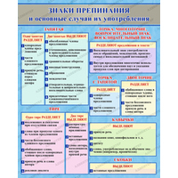 | Стенд ЗНАКИ ПРЕПИНАНИЯ 498 | 498-АДВ | Размер: 800х3х1000 мм. Материал: ПВХ пластик 3 мм; самоклеющаяся плёнка (полноцветная печать 1440 dpi); защитная матовая ламинация. | 3400 ₽
2 | 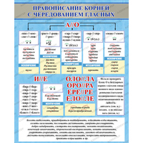 | Стенд ПРАВОПИСАНИЕ КОРНЕЙ С ЧЕРЕДОВАНИЕМ ГЛАСНЫХ 512 | 512-АДВ | Размер: 800х3х1000 мм. Материал: ПВХ пластик 3 мм; самоклеющаяся плёнка (полноцветная печать 1440 dpi); защитная матовая ламинация. | 3400 ₽

СТЕНДЫ ИЗОБРАЗИТЕЛЬНОЕ ИСКУССТВ
<= НА ГЛАВНУЮ |  | СТЕНДЫ ИЗОБРАЗИТЕЛЬНОЕ ИСКУССТВО
Подсказка: для того чтобы открыть позицию на сайте нажмите на наименование/фото товара
СТЕНДЫ ИЗОБРАЗИТЕЛЬНОЕ ИСКУССТВО
№ | Фото | Наименование | Артикул | Описание | Цена
1 |  | Стенд ДЕРЗАЙ, ТВОРИ, ВЫДУМЫВАЙ с карманами А4 496 | 496-АДВ | Размер: 800х3х900 мм.Размер кармана: А4 (4 шт) Материал: ПВХ пластик 3 мм; ПЭТ 0,5 мм; вспененный скотч; самоклеющаяся плёнка (полноцветная печать 1440 dpi); защитная матовая ламинация. | 3490 ₽
2 |  | Стенд КОЛОРИТ 635 | 635-АДВ | Размер: 600х3х800 мм. Материал: ПВХ пластик 3 мм; самоклеющаяся плёнка (полноцветная печать 1440 dpi); защитная матовая ламинация. | 2220 ₽

СТЕНДЫ ФИЗИКА
<= НА ГЛАВНУЮ |  | СТЕНДЫ ФИЗИКА
Подсказка: для того чтобы открыть позицию на сайте нажмите на наименование/фото товара
СТЕНДЫ ФИЗИКА
№ | Фото | Наименование | Артикул | Описание | Цена
1 |  | Стенд Инерция. Взаимодействие тел | 774-АДВ |  | 2000 ₽
2 |  | Стенд Скорость. Единицы скорости | 775-АДВ |  | 2000 ₽

СТЕНДЫ СПОРТ
<= НА ГЛАВНУЮ |  | СТЕНДЫ СПОРТ
Подсказка: для того чтобы открыть позицию на сайте нажмите на наименование/фото товара
СТЕНДЫ СПОРТ
№ | Фото | Наименование | Артикул | Описание | Цена
1 |  | Стенд "Спортивная жизнь школы" | 1015-АДВ |  | 10740 ₽
2 |  | Стенд НАША СПОРТИВНАЯ ЖИЗНЬ с карманами 1059 | 1059-АДВ | Размер: 2500х3х1100 мм.Размер кармана: А4 (8 шт), А5 (2 шт), 160х120 мм (12 шт) Материал: ПВХ пластик 3 мм; ПЭТ 0,5 мм; вспененный скотч; самоклеющаяся плёнка (полноцветная печать 1440 dpi); защитная матовая ламинация. | 15770 ₽

СТЕНДЫ ХИМИЯ
<= НА ГЛАВНУЮ |  | СТЕНДЫ ХИМИЯ
Подсказка: для того чтобы открыть позицию на сайте нажмите на наименование/фото товара
СТЕНДЫ ХИМИЯ
№ | Фото | Наименование | Артикул | Описание | Цена
1 |  | Стенд Техника безопасности на уроках химии | 762-АДВ |  | 2990 ₽
2 |  | Стенд Юный химик 8 карманов | 763-АДВ |  | 5990 ₽

СТЕНДЫ ЧЕРЧЕНИЕ
<= НА ГЛАВНУЮ |  | СТЕНДЫ ЧЕРЧЕНИЕ
Подсказка: для того чтобы открыть позицию на сайте нажмите на наименование/фото товара
СТЕНДЫ ЧЕРЧЕНИЕ
№ | Фото | Наименование | Артикул | Описание | Цена
1 |  | Стенд ГЕОМЕТРИЧЕСКИЕ ПОСТРОЕНИЯ 701 | 701-АДВ | Размер: 900х3х1200 мм Материал: ПВХ пластик 3 мм; самоклеющаяся плёнка (полноцветная печать 1440 dpi); защитная матовая ламинация. | 4590 ₽
2 |  | Стенд ПРОЕКЦИОННОЕ ЧЕРЧЕНИЕ 702 | 702-АДВ | Размер: 900х3х1200 мм Материал: ПВХ пластик 3 мм; самоклеющаяся плёнка (полноцветная печать 1440 dpi); защитная матовая ламинация. | 4590 ₽

СТЕНДЫ ГЕОГРАФИЯ (КАРТЫ)
<= НА ГЛАВНУЮ |  | СТЕНДЫ ГЕОГРАФИЯ (КАРТЫ)
Подсказка: для того чтобы открыть позицию на сайте нажмите на наименование/фото товара
СТЕНДЫ ГЕОГРАФИЯ (КАРТЫ)
№ | Фото | Наименование | Артикул | Описание | Цена
1 |  | Стенд "Карта Ленинградской области" | 1143-АДВ |  | 11170 ₽
2 |  | Стенд "Флаги государств мира" | 1144-АДВ |  | 9350 ₽

СТЕНДЫ ТЕХНОЛОГИЯ
<= НА ГЛАВНУЮ |  | СТЕНДЫ ТЕХНОЛОГИЯ
Подсказка: для того чтобы открыть позицию на сайте нажмите на наименование/фото товара
СТЕНДЫ ТЕХНОЛОГИЯ
№ | Фото | Наименование | Артикул | Описание | Цена
1 |  | Стенд МОДА 30-Х ГОДОВ 1500 | 1500-АДВ | Размер: 700х3х1000 мм. Материал: ПВХ пластик 3 мм; самоклеющаяся плёнка (полноцветная печать 1440 dpi); защитная матовая ламинация. | 2980 ₽
2 |  | Стенд МОДА 70-Х ГОДОВ 1501 | 1501-АДВ | Размер: 700х3х1000 мм. Материал: ПВХ пластик 3 мм; самоклеющаяся плёнка (полноцветная печать 1440 dpi); защитная матовая ламинация. | 2980 ₽

СТЕНДЫ АСТРОНОМИЯ
<= НА ГЛАВНУЮ |  | СТЕНДЫ АСТРОНОМИЯ
Подсказка: для того чтобы открыть позицию на сайте нажмите на наименование/фото товара
СТЕНДЫ АСТРОНОМИЯ
№ | Фото | Наименование | Артикул | Описание | Цена
1 |  | Стенд ХАРАКТЕРИСТИКИ ПЛАНЕТ СОЛНЕЧНОЙ СИСТЕМЫ 1580 | 1580-АДВ | Размер: 700х3х500 мм. Материал: ПВХ пластик 3 мм; самоклеющаяся плёнка (полноцветная печать 1440 dpi); защитная матовая ламинация. | 1620 ₽
2 |  | Стенд СОЛНЕЧНАЯ СИСТЕМА 1581 | 1581-АДВ | Размер: 700х3х500 мм. Материал: ПВХ пластик 3 мм; самоклеющаяся плёнка (полноцветная печать 1440 dpi); защитная матовая ламинация. | 1620 ₽

ЗНАКИ И ЭВАКУАЦИОННЫЕ ПЛАНЫ
<= НА ГЛАВНУЮ |  | ЗНАКИ И ЭВАКУАЦИОННЫЕ ПЛАНЫ
Подсказка: для того чтобы открыть позицию на сайте нажмите на наименование/фото товара
ЗНАКИ И ЭВАКУАЦИОННЫЕ ПЛАНЫ
№ | Фото | Наименование | Артикул | Описание | Цена
1 |  | Стенд ПЛАН ЭВАКУАЦИИ с карманами 1829 | 1829-АДВ | Стенд оснащён: один карман формата А4 ветикальной ориентации, один карман размером 430х305 мм. Размер: 800х3х400 мм Материал: ПВХ пластик 3 мм; ПЭТ 0,5 мм; вспененный скотч; самоклеющаяся плёнка; защитная матовая ламинация. | 1620 ₽

